Hoja1
Inicio | Planeación | Ejecución | Seguimiento y control | Cierre
Hoy muchas ciudades del mundo buscan soluciones de sistemas de transporte público para mejorar la movilidad de sus habitantes, de manera que sea cada vez más segura, rápida (tiempos de viaje), confortable y fiable, pero sobre todo que sea ambientalmente sostenible y socialmente incluyente (accesible). En el marco del Plan Maestro de Movilidad, la carta de navegación de la ciudad en el tema, se establece la estructuración del nuevo Sistema Integrado de Transporte Público de Bogotá (SITP), como instrumento que garantizará mejor calidad de vida de los ciudadanos, optimizando los niveles de servicio para viajes que se realizan en la ciudad. | Acorde con las proyecciones de crecimiento y desarrollos urbanísticos de la capital. Los problemas evidenciados en la prestación del servicio de transporte, inciden considerablemente en la pérdida de productividad y competitividad de la ciudad, aunado al deterioro de la calidad de vida de los bogotanos. Lo anterior, llevó a buscar una solución conjunta entre el Gobierno Nacional y distrital, lo que permitió incluir dentro del Plan Nacional de Desarrollo “El Salto Social” 1994-1998, del presidente Ernesto Samper, la implementación de un sistema Integrado de Transporte Masivo (Sitm), para Bogotá y ratificado en el Decreto 295 de 1995 por el cual se expedía el Plan de Desarrollo para Bogotá “Formar Ciudad” 1995-1998, del entonces alcalde Antanas Mockus; y que en el artículo 27, de transporte, tránsito y obras viales, contempló: “Establecer en el marco del Sistema Integral de Transporte las bases, etapas e instrumentos para atender la demanda de pasajeros en el transporte público”. | Con la inauguración de la primera fase de Transmilenio (Caracas, AutoNorte, Jiménez y calle 80, ver figura 8) en diciembre de 2000, siendo alcalde Enrique Peñalosa, la ciudad empieza su transformación definitiva en la prestación del servicio público de transporte de pasajeros. Este proceso ha sido validado y ratificado en diferentes documentos Conpes: 3093 de 2000, 3167 de 2002, 3260 de 2003, 368 de 2005. Los compromisos contemplados en los documentos anteriores sirvieron de soporte para la expedición del Decreto distrital 319 del 15 agosto de 2006 “Por el cual se adopta el Plan Maestro de Movilidad (PMM) para Bogotá D.C, que incluye el ordenamiento de estacionamientos, y se dictan otras disposiciones”. En dicho plan se logra plasmar el proyecto de integración definitiva del transporte público colectivo (TPC) con el de transporte masivo (TM) y los otros modos que se implementen a futuro, siendo la Secretaria Distrital de Movilidad (SDM) y Transmilenio las responsables de realizar todos los estudios correspondientes, planear, estructurar, gestionar y definir el nuevo Sistema Integrado de Transporte Público para ciudad. A partir de las prioridades plasmadas en el PMM, el entonces alcalde de Bogotá Samuel Moreno, expide el Decreto distrital 309 del 2009 “Por el cual se adopta el Sistema Integrado de Transporte Público para Bogotá D.C.”, lo que hoy conocemos como SITP, y que en el futuro integrará todos los modos de transporte, incluido la primera línea del metro pesado, los metro-cables, los trenes ligeros, otras troncales de TM, proyectos contemplados en el acuerdo 489 de 2012 por el cual se adopta el Plan de Desarrollo Distrital “Bogotá Humana” 2012- 2016, entre otros modos. Según el decreto distrital 309 de 2009. | 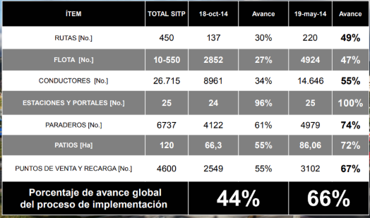 | Este proyecto actualmente no tiene cierre, debido a que se encuentra en evolución y mejora para cada dia brindar un mejor servicio, sin embargo se han encontrado muchas falencias en las fases propuestas inicialmente; el trazeo de rutas y mantenimiento de los automotores, lo cual no permite que el proyecto culmine o tome un punto de equilibrio estable.

